Sheet1
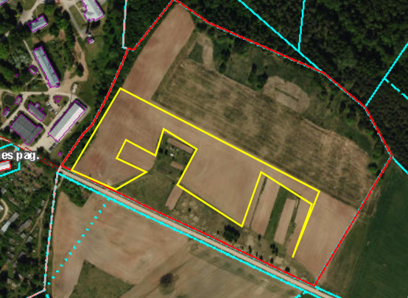
 | Neapbūvētās zemes noma *
 | Kadastra apzīmējums | Nosaukums, pagasts | Kopējā z.v. platība, ha | Nomas platība, ha | Lietošanas mērķis | Nomas maksa bez PVN gadā (EUR/ha) | Sludinājuma ievietošanas mājaslapā uz 5 dd, datums | Pieteikšanās termiņš līdz … ieskaitot**
 | 5,662,000,095 | Gārsenes pagasts | 11.00 | 3.00 | Lauksaimniecība | 90.00 | 10.05.2025. | 16.05.2025.

*Saskaņā Ministru kabineta 2018.gada 19.jūnija noteikumu Nr.350 „Publiskas personas zemes nomas un apbūves tiesības noteikumi”
** Ja pretendentu pieteikšanās termiņā, kas nav īsāks par piecām darbdienām, piesakās vairāki pretendenti, neapbūvēta zemesgabala nomnieku noskaidro rakstiskā vai mutiskā izsolē. Pieteikumus, kas iesniegti pēc norādītā termiņa, neizskata.

